スコープ図
領域間の関係
各領域の範囲
主な定義事項

目的
手段
ビジネス要件領域
・システム化の目標、ゴール
・商品、サービスの仕様
・システム化対象業務
・システム化方針

商品
サービス

ビジネスフロー

業務要件領域
・システム化目標、ゴールに対する課題
・業務プロセス一覧
・業務プロセスを構成する業務と流れ、条件
・業務の内容、手順、ルール
・システム化対象業務の選別

業務フロー

業務ルール

システム要件領域
・システム構成
・サブシステム定義
・システム機能一覧
・システム機能の概要
・性能、運用等の非機能要件
画面
帳票

ビジネスロジック

データ
性能
セキュリティ
運用
災害対策
etc

充分性、妥当性検証の図
ビジネス
充分性
その手段で十分か？
必要性
何の為にやるのか？
物流コスト20%削減

業務

物流業務
プロセス改善
エネルギー
コスト低減

在庫管理
コスト圧縮
仕入検品
コスト圧縮
運送車両を
ハイブリッド化

システム

廃棄処分の
自動化
在庫管理の
自動化
検品業務の
自動化

在庫品期限日
管理機能
集荷データ
自動登録機能
画像認識検品
システム

業務属性の構成図
業務ルール・基準
担当者、責任者
目的・目標
インプット
時間・期限
コスト
拠点・環境
方法・ツール
イベント、サイクル
アウトプット
仕事量
業務の流れ
業務
業務の流れ
業務
業務

要求プロセスのフロー
要件定義の
計画

要求の引き出し
要求

要求の分析

要件
要件定義書の
作成

要件の検証・
妥当性確認

要件の管理

要件の確度の変化
業務要件定義

要件定義の計画

引き出し
分析
作成
検証

目標の揺れと
それに伴う要求の揺れ
不要な要求をカット
不要な
新規要件
不要な要求をカット
不要な
新規要件

実現不可の要件をカット

ビジネス目標・ニーズ
新規
新規

新規
要件
定義書

これらの
分析・調整を
行わないと....
変更
現行のシステム化業務範囲
変更
変更
お客さまが未認識の要件を明確化

現行踏襲
現行踏襲
現行踏襲

要求内容の揺れ
を固める

不要な
現行機能
不要な
現行機能

不要な要求をカット

要求
妥当性の
高い要件
妥当性の
低い要件

Sheet1
業務要件 | システム要件
<業務フロー>
<ワークフロー定義>
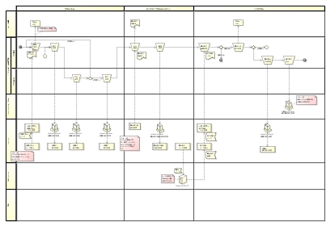
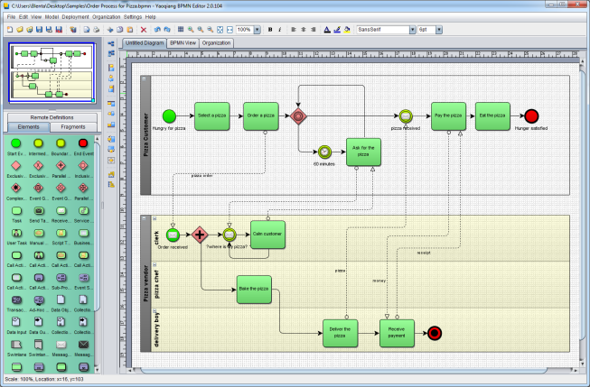

事務フロー制御の自動化による
入会業務効率の３０％向上
<ワークフローエンジン導入>

SIベンダー担当範囲の移り変わり
ビジネス
領域
お客様
お客様
過去
現在

ビジネス領域
お客様
(情報システム部)
ＳＩ
ベンダー
業務領域

業務領域
ＳＩ
ベンダー

システム
領域
ＳＩ
ベンダー

システム領域

